Launch
Урок 1 часть 1 |  | Vue | `https://www.youtube.com/watch?v=1rRD9uMF92o
Работа с CLI - более простая установка проекта |  |  | 03 43 00 Стандартный мануал - https://vuejs.org/guide/quick-start.html#creating-a-vue-application
Создать проект vite + vue3 | Очень важно! Данный вариант сработает только при node.js более 20.19+ or 22.12+ Рекомендованный вариант! опция для vue Вариант без названия проекта - прямо в текущей директории! You can use . for the project name to scaffold in the current directory. | npm create vite@latest my-vue-app -- --template vue | Важно! npm 7+, extra double-dash is needed
Создать проект vite + vue3 | Вариант 2 | npm create vue@latest | `https://github.com/vuejs/create-vue
Создать проект vue3 | Вариант 3 (устаревший - без vite) | npm install -g @vue/cli npm update -g @vue/cli vue create hello-world //vue create --help | `https://cli.vuejs.org/guide/installation.html
Создать проект vue3 | Вариант 4 (GUI) | vue ui | 04 04 00 `https://cli.vuejs.org/guide/creating-a-project.html#using-the-gui
Полезный плагин для vscode
Vetur |  | (Обязательный) Позволяет понимать VsCode фреймворк Vue 3 | 04 10 00
Установка и настройка проекта
Подключение черзе CDN | Важно - как проверить, что VUE фреймворк подключен! Зайти в браузер - интсрументы разработчика и в консоли написать Vue. Если браузер вернет объект VUE, значит подключен | 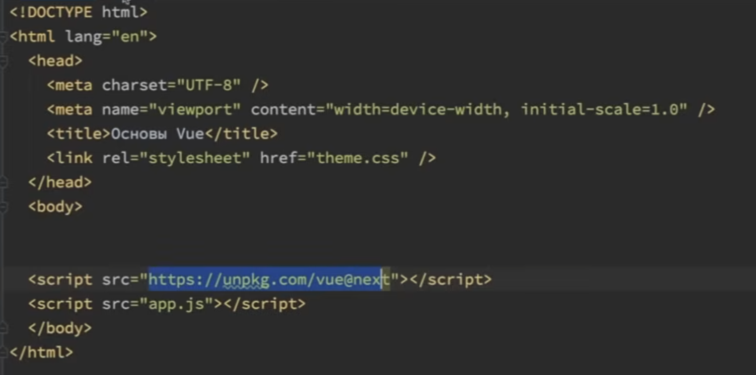 | 00 38 10 - https://vuejs.org/guide/quick-start.html#using-vue-from-cdn
Vue.createApp({}) |  | app.js Vue.createApp({ //настройки приложения }) | 00 44 00
<div id="app"></div> | Необходимо выбрать корневой элемент в шаблоне | index.html <div id="app"> </div> указываем селектор id = app | 00 48 00
mount('#app') | В метод app передается css selector корневого элемента | app.js Vue.createApp({ //настройки приложения data() { return { title: "Это мое приложение" } } }).mount('#app') | 00 49 00
Свойство template |  |  | 02 59 00
Вариант 1
 | index.html <div id="app"> <h1></h1> </div> указываем селектор id = app | app.js Vue.createApp({ //настройки приложения }).mount('#app') | Достаточно начать писать html разметку
Вариант 2
 | index.html <div id="app"> </div> указываем селектор id = app | app.js Vue.createApp({ template: ` <div> class="card center"> <h1>{{ title }}</h1> <button class="btn" @click="title = 'Изменили!'">Изменить</button> </div> ` }).mount('#app') | Достаточно инициировать свойство template
Вариант 3
Virtual DoM | Используется специальный метод render() render() { return h('название тэга', {class: 'card center'}, 'This is text content') } | Virtial DOM - то, что является основой vue. Все фреймворки решают одну проблему - оптимизацию общения javascript и dom дерева Важно для понимания! Когда мы пишем код HTML в <template> мы не саму верстку описываем как в нативном подходе, а передаем ее Vue для преобразования в JS код в точности как тот, что представлен ниже. Далее ориентируясь по этому коду создается Virual DOM, который позволяет добить следующих преимуществ. Преимущества Virtual Dom! Позволяет отрисовывать только один измененный элемент dom, а не весь блок целиком (что раньше делали более старые фреймворки Backbone, Marionet) Фреймворки, использующие эту концепцию! Vue, React Фреймворки, использующие другую концепцию! Angular
Доступ к Virtual DOM | Шаг 1 | app.js const h = Vue.h Vue.createApp({ render() { return h('название тэга', {class: 'card center'}, 'This is text content') } }).mount('#app')
 | Шаг 2 | app.js const h = Vue.h Vue.createApp({ render() { return h('div', {class: 'card center'}, h('h1', {}, this.title) ) } }).mount('#app')
 | Шаг 3 | app.js const h = Vue.h Vue.createApp({ methods: { changeTitle() { this.title = 'Это заголовок' } }, render() { return h('div', {class: 'card center'}, [ h('h1', {}, this.title), h('button', { class: 'btn', onClick: () => {}, onSmthing: this.changeSmthing }, 'Изменить') ]) } }).mount('#app')
Proxy |  |  | 03 14 00
 | Пояснение! Есть объект data, а есть this, который дает доступ ко всем свойствам data. Почему мы не обращеамся через data. Потому что VUE оборачивает объект data в proxy, чтобы добиться преимуществ реактивности.
Пояснение как реализуется реактивность |  |  | 03 16 00
Нативный JS | let title = 'Vue 3'; let message = 'Заголовок это: ' + title; console.log(message); //Заголовок это: Vue 3 title = 'Angular 10'; console.log(message); //Заголовок это: Vue 3 | В нативном JS отсутствует реактивность. Инициализация переменной от значения в другой переменной происходит один раз.
Реактивность | const data = { title: 'Vue 3', message: 'Заголовок это: ' + title } const proxy = new Proxy(data, { // get(target, p){ //не нужен // console.log(target); // console.log(p); // }, set(target, key, value){ target[key] = value; //присваиваем значение самому свойству if (key === 'title') { //присваиваем значения всем зависимым свойствам target.message = 'Заголовок это: ' + value; } } }) proxy.title = 'Angular 10'; console.log(proxy); //выведет объект data | Объект Proxy позволяет создать прокси для другого объекта, может перехватывать и переопределить основные операции для данного объекта. | `https://developer.mozilla.org/ru/docs/Web/JavaScript/Reference/Global_Objects/Proxy
Создание нескольких приложений |  |  | 03 33 00
 | index.html <div id="app"> <h1>{{title}}</h1> </div> <div id="app2"> <h1>{{titleApp2}}</h1> </div> | app.js Vue.createApp({ //настройки приложения data() { return { title: "Это мое приложение 1" } } }).mount('#app') Vue.createApp({ //настройки приложения data() { return { titleApp2: "Это мое приложение 2" } } }).mount('#app2')
Обзор проекта |  |  | 03 55 00
Папка public | Пояснение! Хранит index.html, в котором инициализируется id = "app"
Папка src -> .editorconfig | [*.{js,jsx,ts,tsx,vue}] indent_style = space indent_size = 2 trim_trailing_whitespace = true insert_final_newline = true
Папка src/assets | Пояснение! Для хранения изображений
Папка src/components -> main.js |  | import { createApp} from 'vue' import App from './App.vue' createApp(App).mount('#app')
Папка src/components -> App.vue

